Sheet2
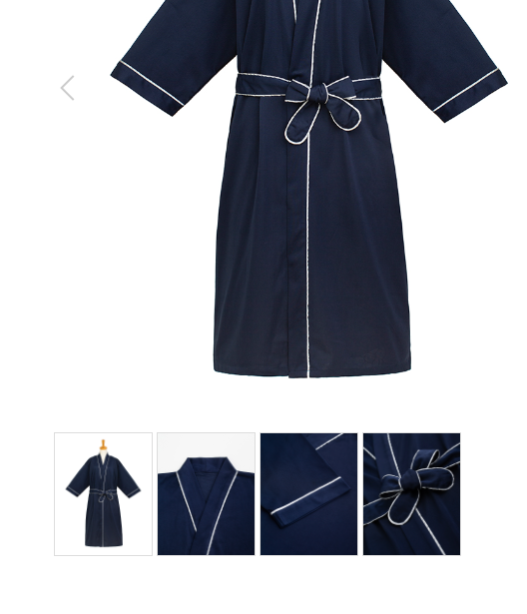
館内着
製品番号: | GS-RW003
分類 | RELAX WEAR 館内着
素材： | ポリエステル80％/ 綿20％

上衣图片上的标志去掉
尺码标去掉

 |  | 1.修饰图片，去掉小胳膊，小夹子，背景
 |  | 2.本章图片有细节图。 | 图例如下

